Processing
 |  |  |  | Processing instructions |  |  |  | Create Date | 2020-04-09 | Author | HoangDD | Edit
 |  |  |  |  |  |  |  | Review Date | 30/08/2020 | Reviser | HuongMV | 1
Project Name |  |  |  |  | QLNV |  |  | Sub project name
Function Name |  |  |  |  | Register | Function id | QLNV_02
1．Process diagram

 | Data flow
 | Tài liệu tham khảo
 | Update
 | Tranfer

Register Screen
Kiểm tra User
DB
 | Process
 | Module
 | Other modules

 | Data
 | Table
 | View
 | File

 | Process flow
 | Flow
 | other window

 | Tên viết tắt
 | Table |  | T
 | View |  | V
 | File |  | F

 | 画面

2．Outline of processing

 | 1. Thực hiện check input
 |  | Chi tiết tham khảo sheet [Logic-Action]
 | 2. Trường hợp check input thành công, gọi ra xử lý kiểm tra user ( Nếu email đăng ký đã tồn tại thì thất bại )
 |  | 2.1 Nếu kiểm tra User thành công, chuyển sang màn hình Main
 |  | 2.2 Nếu kiểm tra User thất bại, hiển thị message lỗi

3．Other

Layout
 |  | Processing instructions |  |  |  |  |  |  |  |  |  |  |  | Create Date |  | 2020-04-09 |  |  |  |  |  |  | Author | HoangDD
 |  |  |  |  |  |  |  |  |  |  |  |  |  | Review Date |  |  |  |  |  |  |  |  | Reviser | HuongMV
Project Name |  |  |  | QLNV |  |  |  |  |  |  |  |  |  | Sub project name
Funtion id |  |  |  | QLNV_02 |  |  |  | Screen Name |  | Register |  |  |  |  |  |  |  |  |  | Class Name
1．Screen layout

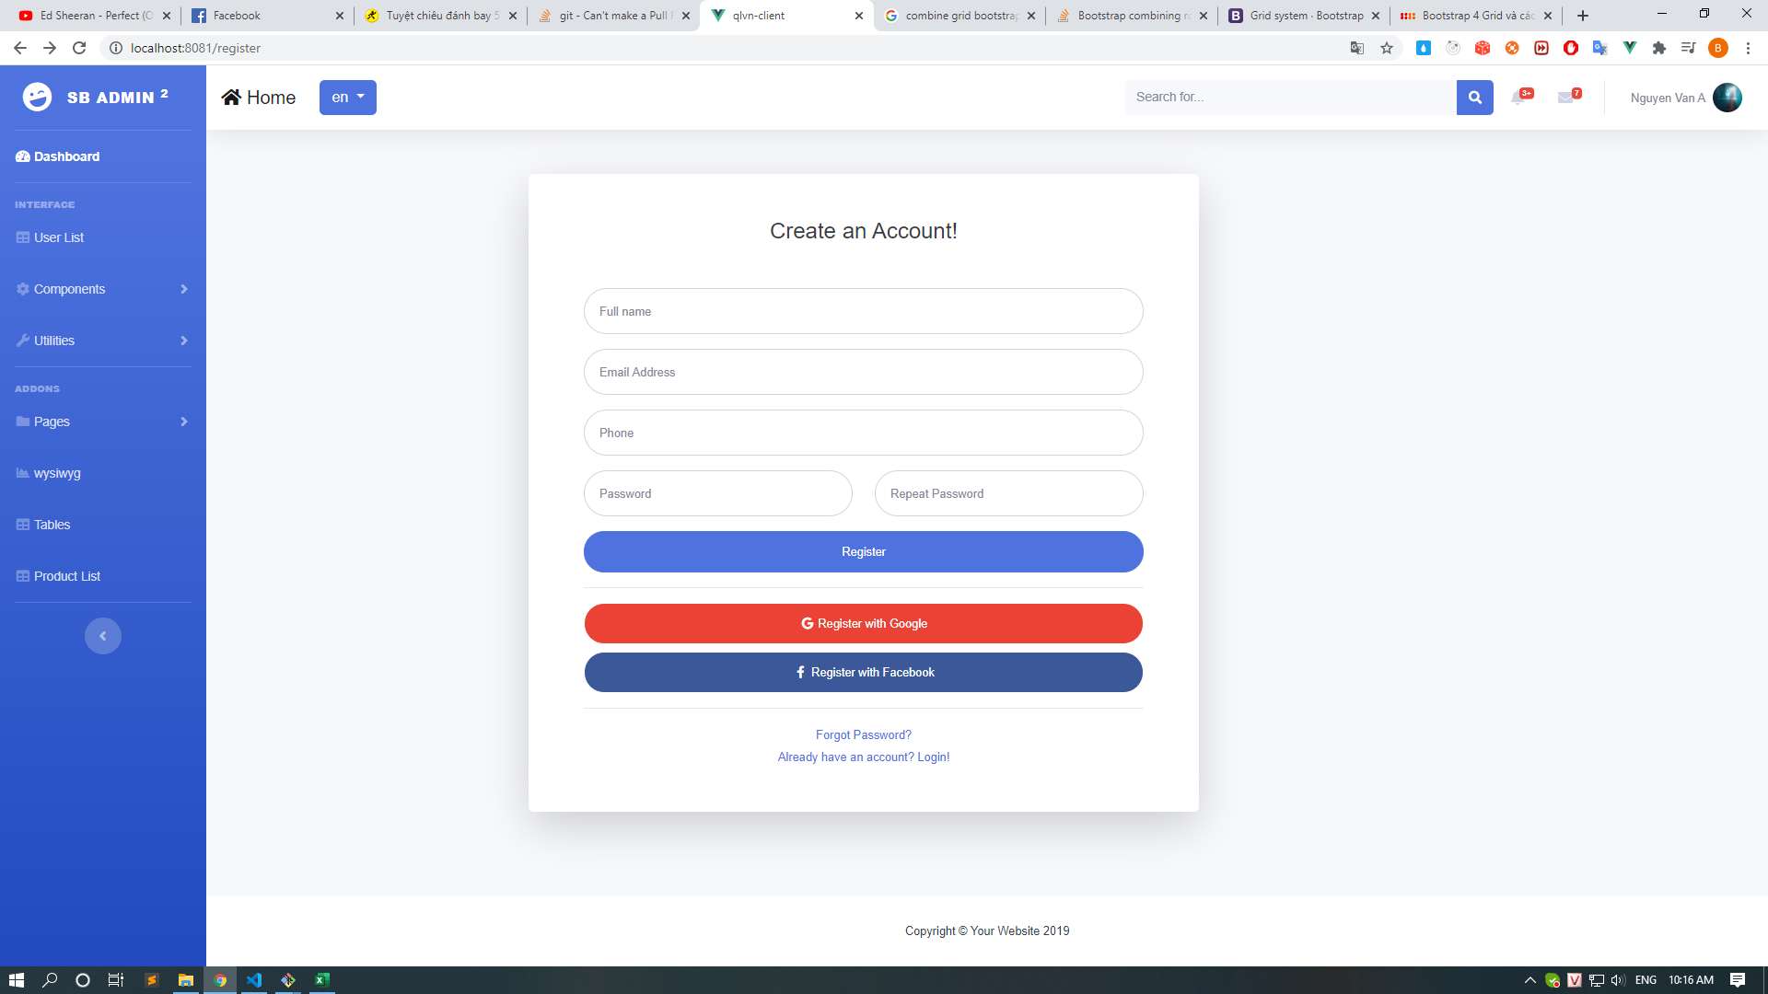

[1]

[2]

2．Screen overview

 | Kiểm tra input -> Kiểm tra user -> Chuyển đến màn hình Main

3．Input/output item specifications

No | Item Name |  | Display name |  | Physical name | Output form | Table Name |  | Field name |  |  |  | Initial display |  | I/O |  | Length |  | attribute |  |  |  |  | Remarks
 |  |  |  |  |  |  |  |  |  |  |  |  |  |  |  |  |  |  | Type |  | Required | Other
1 | name |  | name |  |  |  | user |  | username |  |  |  | - |  | I |  | 50 |  | VARCHAR |  | ○
2 | email |  | email |  |  |  | user |  | email |  |  |  | - |  | I |  | 50 |  | VARCHAR |  | ○ | type = email
3 | phone |  | phone |  |  |  | user |  | phone |  |  |  | - |  | I |  | 10 |  | VARCHAR |  | ○
4 | password |  | password |  |  |  | user |  | password |  |  |  | - |  | I |  | 512 |  | VARCHAR |  | ○

4．Event specifications

No | event name |  | Event item name |  | Display condition | Handler class name | Handler name |  |  |  | input check | Check specifications |  |  |  |  |  | Processing content |  |  |  |  |  |  | Remark

1 | Register |  | Register |  | Click "Register" button |  |  |  |  |  | ○ |  |  |  |  |  |  | Thực hiện check input, xác thực user và trả về kết quả xác thực
2
3
4
5

Event
 |  | Processing instructions |  |  |  |  | Create Date |  | 2020-04-09 | Author | HoangDD
 |  |  |  |  |  |  | Review Date |  |  | Reviser
Project Name |  |  | QLNV |  | sub system name
Funtion id |  |  | QLNV_02 |  | Screen/batch name |  |  | Register

 | Event name |  |  | Register |  | Argument |  |  | Argument data type |  | Parameter name
 | Event description |  |  | Sự kiện phát sinh khi click button Login trên màn hình |  |  |  |  | string |  | email
 |  |  |  |  |  |  |  |  | string |  | password
 |  |  |  |  |  |  |  |  | string |  | phone
 |  |  |  |  |  |  |  |  | string |  | username
 |  |  |  |  |  | Return value |  |  | 200: Xác thực thành công Khác 200: Xác thực không thành công 999: Lỗi hệ thống
 | Event Processing details |  |  | 1. Check input - Nếu textbox Email Address là BLANK thì hiển thị message MSG_001 - Nếu textbox Password là BLANK thì hiển thị message MSG_002 - Nếu textbox Fullname là BLANK thì hiển thị message MSG_003 - Nếu textbox Phone là BLANK thì hiển thị message MSG_004 - Nếu textbox Email Address là không đúng(validate định dạng email) thì hiển thị message MSG_005 - Nếu texbox password có giá trị và không đủ độ dài hoặc không đúng định dạng thì hiển thị message MSG_06 - Nếu texbox Fullname có giá trị và không đủ độ dài hoặc không đúng định dạng thì hiển thị message MSG_07 - Nếu texbox Phone có giá trị và không đủ độ dài hoặc không đúng định dạng thì hiển thị message MSG_08 - Nếu texbox Retype Password không khớp với value trong trường Password thì hiển thị message MSG_10 2. Thực hiện xác thực khi đã pass bước 1 2.1 Tìm kiếm trong bảng user theo key là tham số Email 2.1.1 Nếu tồn tại user -> trả về status khác 200. 2.1.2 Nếu không tồn tại : 2.1.2.1: Tạo token cho user mới với các tham số id, email, time start, time end theo HS512 2.1.2.2: Trả về status = 200. 3. Xử lý kết quả trả về ở client 3.1 Trường hợp kết quả xác thực là 200 - Chuyển hướng tới màn hình main - Hiển thị thông tin user lên phần header của trang. 3.2 Trường hợp kết quả xác thực là khác 200 - Hiển thị mesage do api trả về

ボタン／リンク／イベント名

